Sheet1
資料４－１
実験結果と照査結果
実験年度 | 平成29年度
設計方法 | 限界状態設計法
設計方法に関する根拠示方書 | 「コンクリート標準示方書2012年制定」
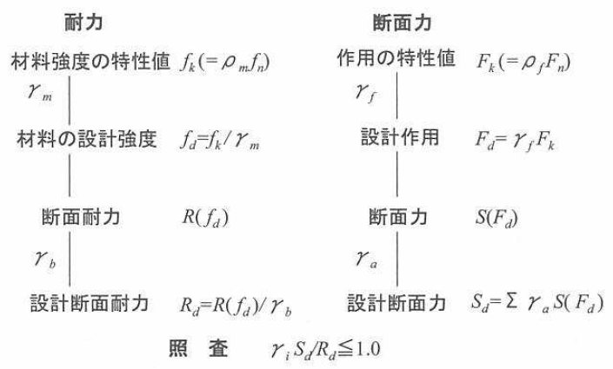
荷重に対する安全性等の照査方法 | 断面力 1.0 1.0 γf γa 作用の特性値 ----- 設計作用 ----- 断面力 ----- 設計断面力 Fk(=ρfFn) Fd=γfFk S(Fd) Sd=∑γaS(Fd) |  |  |  | 照 査 γiSd/Rd≦1.0
 | 耐力 1.3 1.1 γm γb 材料強度の特性値 ----- 材料の設計強度 ----- 断面耐力 ----- 設計断面耐力 fk(=ρmfn) fd=fk/γm R(fd) Rd=R(fd)/γb
 | 安全率を要因ごとに細分して設定 ＝状況に対応した適用が可能
定する設計条件 | 特性値ｆk,Ｆkに対して材料、部材、作用、構造解析、構造物に係る安全係数を設定
実験ケース | ケース１ | ケース２ | ケース３ | ケース４ | ケース５
 | 土中式 Ｄ３８・１本 中心配置 | 土中式 Ｄ２５・２本 平行配置 | 土中式 Ｄ２５・２本 直交配置 | ＢＰ式 Ｄ２５・２本 平行配置 | ＢＰ式 Ｄ２５・２本 直交配置
2500
3050
2500
3050
3050
2500
2850
2828
2850
2828
側面図 | 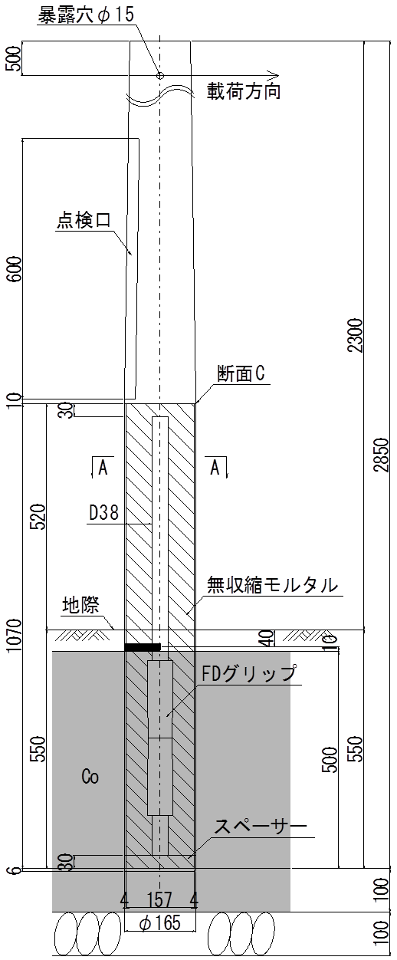 | 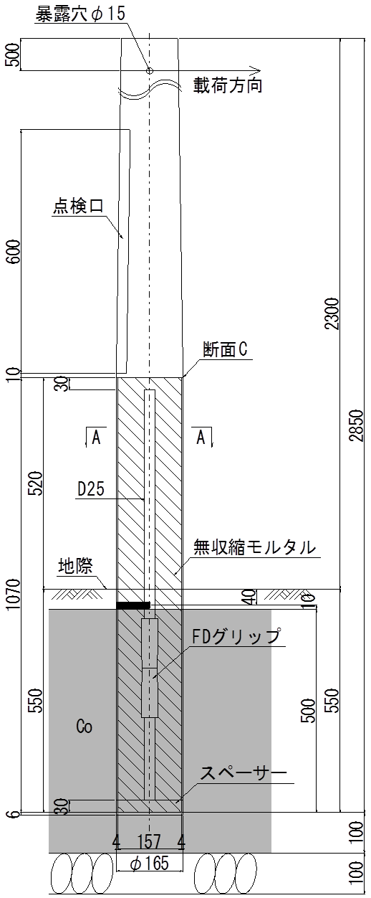 | 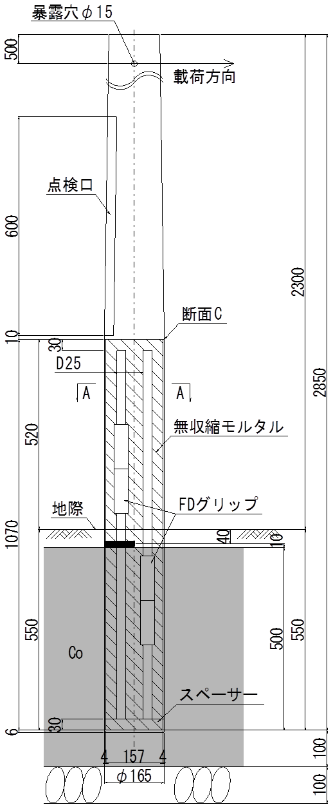 | 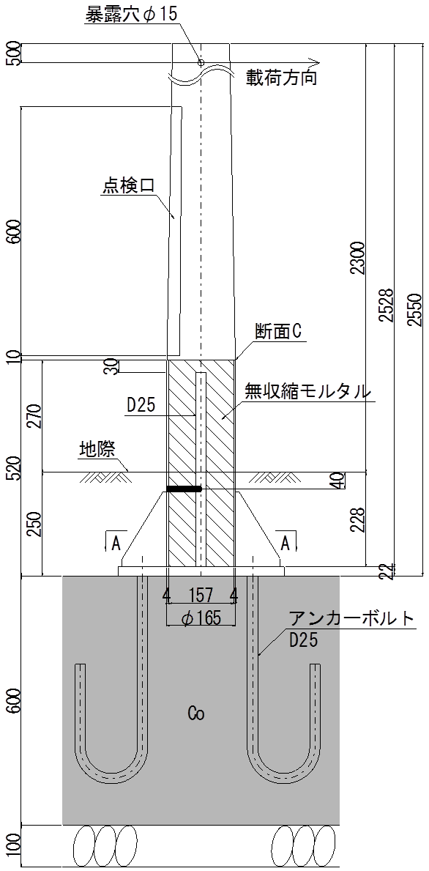 | 
載荷方向
載荷方向
載荷方向
載荷方向
載荷方向
平面図 | 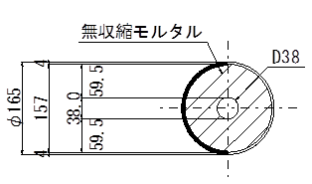 | 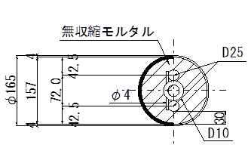 | 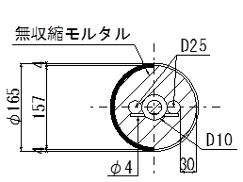 | 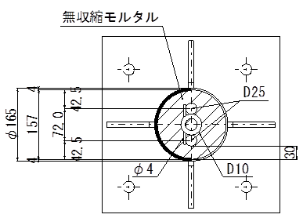 | 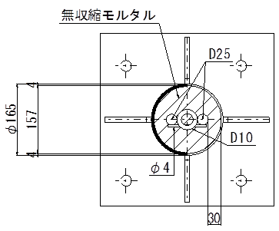
最大載荷荷重(kN)※1 | 17.2 | 15.7 | 17.5 | 15.5 | 16.7
設計荷重(kN)※2 | 5.05 | 5.05 | 5.05 | 5.05 | 5.05
最大載荷荷重時変位（mm） | 159.9 | 148.4 | 179.1 | 205.1 | 240.0
設計荷重時変位（mm） | 21.8 | 28.4 | 19.5 | 30.7 | 32.0
変形に対する安全率 （1/2BP幅/（GL+3.8ｍ換算変位）） | 2.2 | 1.7 | 2.5 | 1.6 | 1.5
限界状態設計法 照査値≦1.0 | 0.972 | 0.994 | 0.700 | 0.994 | 0.700
判定 | OK | OK | OK | OK | OK
※1 最大荷重は降伏後、荷重の増加が見込めない時点
※2 設計荷重は風荷重（60m/s）相当

 | 41.4 | 54.0 | 37.1 | 58.3 | 60.8
 | 845.0 | 936.0 | 651.0 | 1175.0 | 923.0

 |  | 1.3
 |  | 1.1
 |  | 1.43

